Tables de production employées
TABLES DE PRODUCTION EMPLOYEES

 | Douglas

 | Table utilisée : | Tables de Rondeux (Belgique)

 |  | Le projet se situe à la frontière avec la Belgique. Classe de productivité 3 (faible)

 | Source : | https://www.researchgate.net/publication/237805636_Construction_d'une_table_de_production_pour_le_douglas_Pseudotsuga_Menziesii_MIRB_FRANCO_en_Belgique

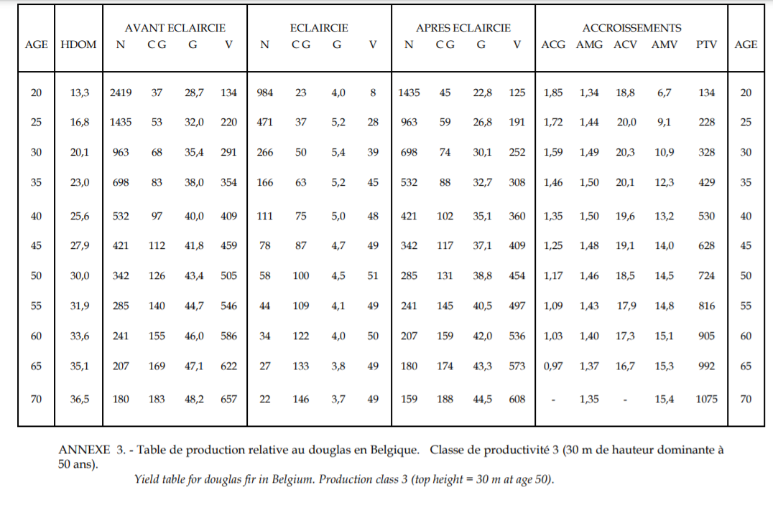

TABLES DE PRODUCTION EMPLOYEES

